불용결정물품내역
매각물품 명세서

순번 | 품명 | 규격 | 물품상태 | 취득일자 | 수량 | 취득가액 | 물품사진
1 | 정합기 세트 | -제조사 : 호리존 -구매연도 ; 2016년 -추가옵션 ; 40세트, 스테커 포함 | *상태 매우양호 *사용횟수 ; 연30회미만 | 2016년 4월 | 1 | 51,699,990 | 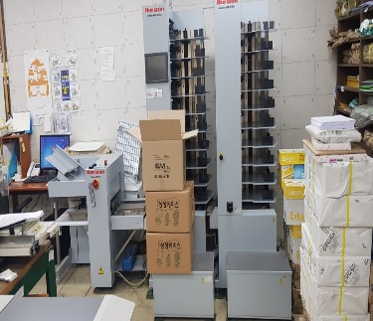 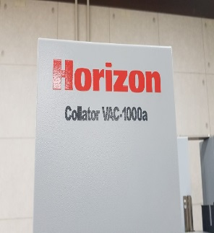
 |  |  |  |  |  | 51,699,990

